Gráfico 1.1
Gráfico 1.1 Impacto en Valor Agregado sectorial estimado por reducción de remesas. El Salvador. 2020 | Volver al índice

 | 0.1144
 | 0.4583
 | 0.4273

Gráfico 5.1
Gráfico 5.1 El Salvador: índice del Presupuesto General de la Nación y del Presupuesto MINSAL, 2009-2020 (Base 2009) | Volver al índice

 | Presupuesto MINSAL | Presupuesto salud mental
2009 | 1 | 1
2010 | 0.99302549012 | 1.0424362352
2011 | 1.1967195548 | 1.1036759179
2012 | 1.3284500274 | 1.2343628801
2013 | 1.4373482927 | 1.297744667
2014 | 1.4903894132 | 1.3574083902
2015 | 1.5650515143 | 1.4290644144
2016 | 1.5958788891 | 1.5088613948
2017 | 1.6009913207 | 1.4051140334
2018 | 1.5822125341 | 1.4695710749
2019 | 1.6830866763 | 1.6676310538
2020 | 1.9264401233 | 1.9411887957

Gráfico 5.2
Gráfico 5.2 El Salvador: índice de los AVAD asociados a los trastornos mentales, 2000-2017 | Volver al índice

 | Trastorno por el consumo de alcohol | Ansiedad | Bipolaridad | Trasnorno por el consumo de drogas | Distimia | Trastornos alimenticios | Trastorno depresivo mayor | Autolesiones | Total general
2000 | 1 | 1 | 1 | 1 | 1 | 1 | 1 | 1 | 1
2001 | 0.95626621224 | 1.0053198864 | 1.001906559 | 0.99544295595 | 1.0075111862 | 1.0085289697 | 0.99746724536 | 0.96667196885 | 0.97718957575
2002 | 0.93808627375 | 1.0121149609 | 1.005694828 | 0.99364629078 | 1.0154560591 | 1.0156025785 | 0.99700440118 | 0.92273789543 | 0.96234391459
2003 | 0.94786233608 | 1.0180671575 | 1.012978036 | 0.99923859226 | 1.0250218011 | 1.0277498709 | 0.99658170578 | 0.92213996125 | 0.96758589483
2004 | 0.9748186784 | 1.0265677256 | 1.0194479542 | 1.0047850242 | 1.0364379971 | 1.0384045632 | 0.99676936804 | 0.93837994729 | 0.9829884281
2005 | 0.9942239071 | 1.0337253464 | 1.0287180848 | 1.0149468639 | 1.0473437584 | 1.0522029866 | 1.0001305084 | 0.94166223881 | 0.99379201435
2006 | 0.96836734354 | 1.0414873993 | 1.0371337344 | 1.0122312427 | 1.0588321684 | 1.0689797438 | 1.0042985389 | 0.90139647423 | 0.97814908901
2007 | 1.0049667814 | 1.0488457283 | 1.0473098322 | 1.0269741947 | 1.0709783532 | 1.0841252849 | 1.0084326709 | 0.94592807238 | 1.0044456705
2008 | 0.96658409252 | 1.0581153489 | 1.0582760479 | 1.0300347812 | 1.0833507678 | 1.1011250269 | 1.0147487169 | 0.9119641891 | 0.98655400808
2009 | 0.94454187291 | 1.0649658833 | 1.0693004354 | 1.046366537 | 1.0973516471 | 1.1199771291 | 1.021397197 | 0.9204370882 | 0.9843398622
2010 | 0.90912301673 | 1.0708970243 | 1.0806494856 | 1.0608790243 | 1.109160693 | 1.1373986306 | 1.0297201585 | 0.89680456979 | 0.97049242652
2011 | 0.89384346288 | 1.0770733395 | 1.0909911794 | 1.0750922361 | 1.1211696422 | 1.1546069036 | 1.0377445962 | 0.91484962379 | 0.97264921152
2012 | 0.87176481983 | 1.0811058621 | 1.1008973828 | 1.0837560958 | 1.1344931217 | 1.1705378168 | 1.0449333756 | 0.86726722057 | 0.95789519595
2013 | 0.88905852241 | 1.0854240498 | 1.1076620358 | 1.1121157493 | 1.1478213028 | 1.1882854549 | 1.0519096849 | 0.90610798697 | 0.97687510824
2014 | 0.94291180781 | 1.0875058254 | 1.115518527 | 1.1525312359 | 1.1589294715 | 1.2052274669 | 1.058440508 | 0.99981112981 | 1.0212952693
2015 | 0.96204211447 | 1.0908251488 | 1.1198831931 | 1.1781383829 | 1.168955362 | 1.2186995715 | 1.0638248785 | 1.0278291829 | 1.0378679113
2016 | 0.97258250458 | 1.0927314482 | 1.1220605029 | 1.2011974729 | 1.1806003233 | 1.2324023607 | 1.0696936929 | 1.0130717719 | 1.0420528162
2017 | 0.98330756278 | 1.0947444863 | 1.124744046 | 1.2239428948 | 1.1905135981 | 1.2433838013 | 1.0735516197 | 1.002619681 | 1.046811927

Fuente: elaboración propia con base en IHME (2017)

Gráfico 5.3
Gráfico 5.3 El Salvador: distribución por sexo de los AVAD asociados a trastornos mentales por cada 100,000 habitantes, promedio 2000-2017 | Volver al índice

 | Mujeres | Hombres
Trastorno por el consumo de alcohol | 0.070613506336 | 0.92938649366
Ansiedad | 0.64151730888 | 0.35848269112
Bipolaridad | 0.55335251167 | 0.44664748833
Trasnorno por el consumo de drogas | 0.40536754555 | 0.59463245445
Distimia | 0.5460015801 | 0.4539984199
Trastornos alimenticios | 0.73507625465 | 0.26492374535
Trastorno depresivo mayor | 0.64928323214 | 0.35071676786
Autolesiones | 0.25377465364 | 0.74622534636

Fuente: elaboración propia con base en IHME (2017)

Gráfico 6.1
Gráfico 6.1 Estado nutricional según IMC/edad de los niños y las niñas de primer grado, 2016 (en porcentaje) | Volver al índice

Normal | 67.43
Total desnutrición aguda | 1.83
Total desnutrición moderada | 1.45
Total desnutrición severa | 0.38
Total sobrepeso y obesidad | 30.74
Sobrepeso | 17.1
Obesidad | 13.64

Fuente: elaboración propia con base en MINSAL, MINED y CONASAN (2016, p. 12).

Gráfico 6.2
Gráfico 6.2 Atenciones ambulatorias psicológicas brindadas en establecimientos del MINSAL por sexo, 2016-2018 | Volver al índice

 | Masculino | Femenino
2016 | 11897 | 35684
2017 | 13496 | 39851
2018 | 14844 | 40700

Fuente: elaboración propia con base en MINSAL, Sistema de Morbimortalidad en Línea (SIMMOW).

Gráfico 6.3
Gráfico 6.3 Atenciones ambulatorias psiquiátricas brindadas en establecimientos del MINSAL por sexo, 2016-2018 | Volver al índice

 | Masculino | Femenino
2016 | 44792 | 31818
2017 | 42942 | 30978
2018 | 45408 | 32533

Fuente: elaboración propia con base en MINSAL, Sistema de Morbimortalidad en Línea (SIMMOW).

Gráfico 6.4
Gráfico 6.4 Cantidad de suicidios en hombres y mujeres en el periodo 2016-2018 | Volver al índice

 | 2016 | 2017 | 2018
Masculino | 325 | 367 | 380
Femenino | 86 | 73 | 96
Total | 411 | 440 | 476

Fuente: elaboración propia con base en solicitud de acceso a la información de la Unidad de Acceso a la Información del Órgano Judicial.

Gráfico 6.5
Gráfico 6.5 Cantidad de hombres y mujeres víctimas de maltrato intrafamiliar y maltrato infantil | Volver al índice

 | 2016 | 2017 | 2018
Cantidad de hombres víctimas de violencia intrafamiliar | 169 | 158 | 170
Cantidad de mujeres víctimas de violencia intrafamiliar | 1483 | 1344 | 1308
Cantidad de niños víctimas de maltrato infantil | 226 | 279 | 257
Cantidad de niñas víctimas de maltrato infantil | 245 | 318 | 330

Fuente: elaboración propia con base solicitud de acceso a la información de la Fiscalía General de la República.

Gráfico 6.6
Gráfico 6.6 Prevalencia de violencia infantil por tipo de violencia | Volver al índice

Psicológica | 22.1
Física | 25.9
Sexual | 3.9
Total | 36.2

Fuente: tomado de Encuesta nacional de violencia contra las mujeres, (Minec y Digestyc, 2018, p. 20)

Gráfico 6.7
Abandono Padre | 78.7
Abandono Madre | 7.1
Abandono Ambos | 14.2
Migración Padre | 64.6
Migración Madre | 22.2
Migración Ambos | 13.2
Muerte Padre | 75.3
Muerte Madre | 18.1
Muerte Ambos | 6.6
Gráfico 6.7 . Población de 0 a 17 años de edad que vive sin alguno o sin ambos padres, según motivo y pariente que lo abandonó 2018 (Porcentaje)
 | Volver al índice

Fuente: tomado de Encuesta de Hogares de Propósitos Múltiples 2018, p. 53

Gráfico 7.1
Gráfico 7.1 Evolución del saldo de la deuda pública: SPNF, SPF (FOP). Millones de dólares 2001 a mayo 2021. | Volver al índice

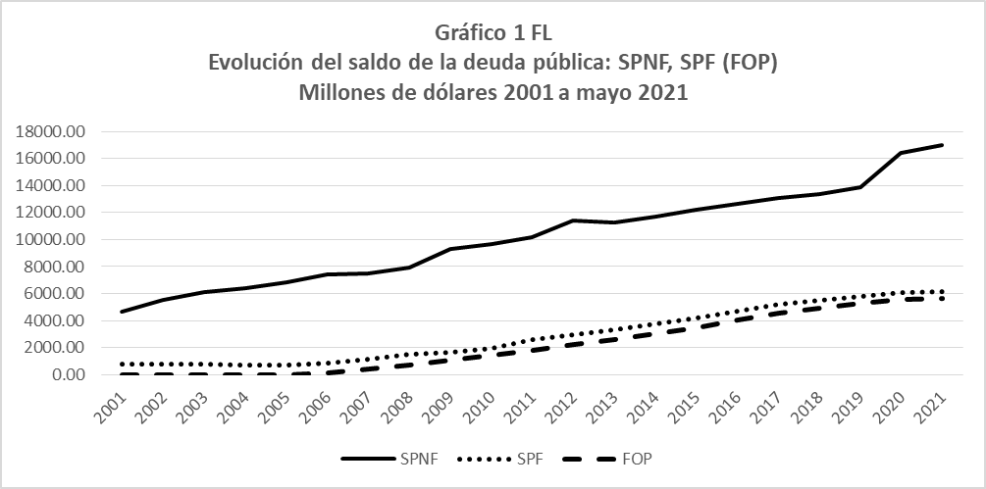

Fuente: Elaboración propia con base en datos del BCR

Gráfico 7.2
Gráfico 7.2. Proporción que el servicio de la deuda pública tiene respecto del PIB y de los impuestos. 2001 – 2020. | Volver al índice

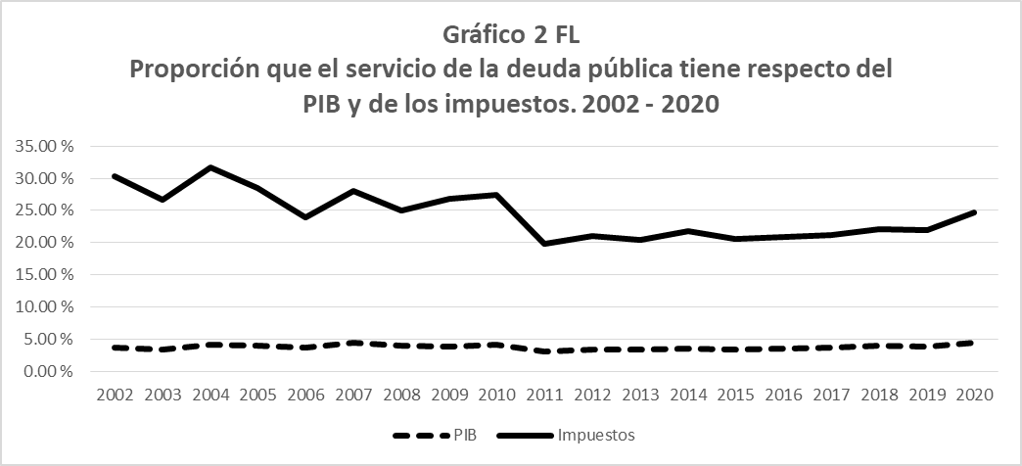

Fuente: elaboración propia con base a datos de las tablas anteriores

